Tables de production employées
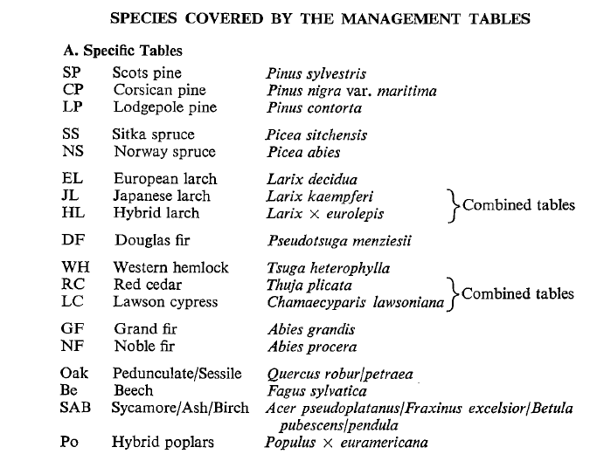
TABLES DE PRODUCTION EMPLOYEES

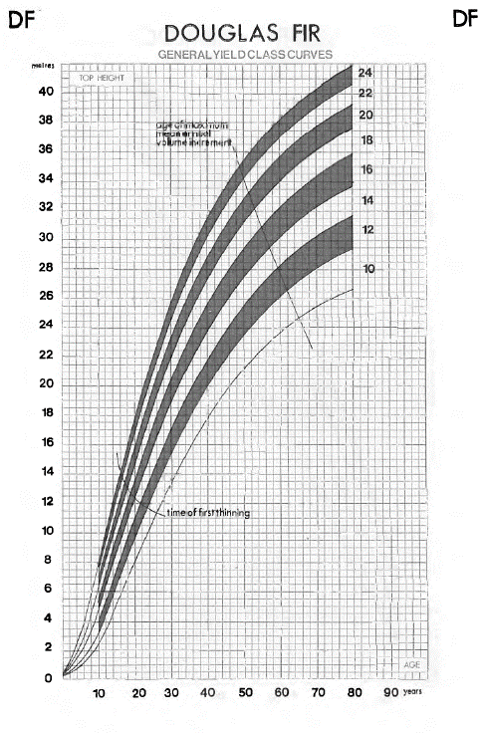
 | Douglas

 | Table utilisée : | Hamilton and Christies - Forest management tables (Grande-Bretagne)

 |  | Classe de fertilité 20 (forte)

 | Source : | Tables de production brittaniques

TABLES DE PRODUCTION EMPLOYEES

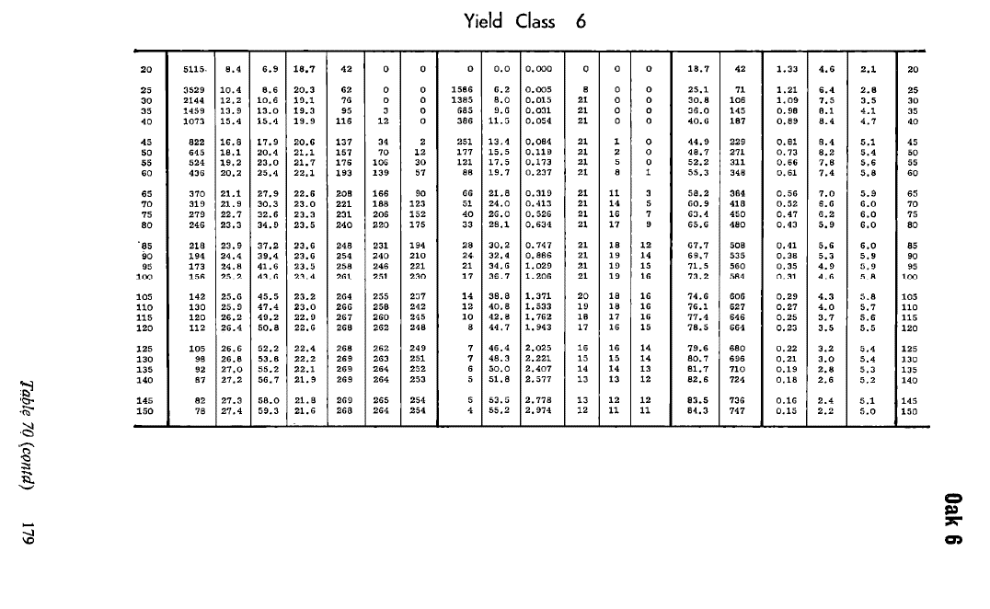
 | Merisier

 | Table utilisée : | Hamilton and Christies - Forest management tables (Grande-Bretagne)

 |  | A défaut de table à appliquer au merisier, la table retenue est la table du chêne, avec une classe de fertilité 6 (moyenne)
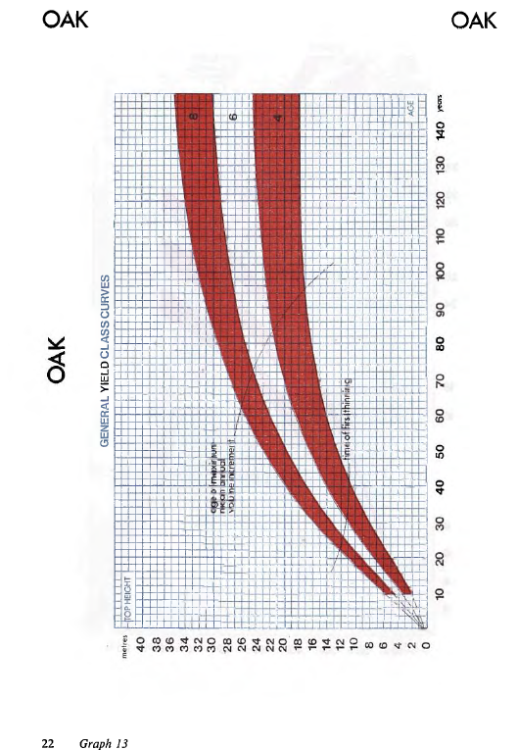

 | Source : | Tables de production brittaniques

 | Chene rouge d'Amérique

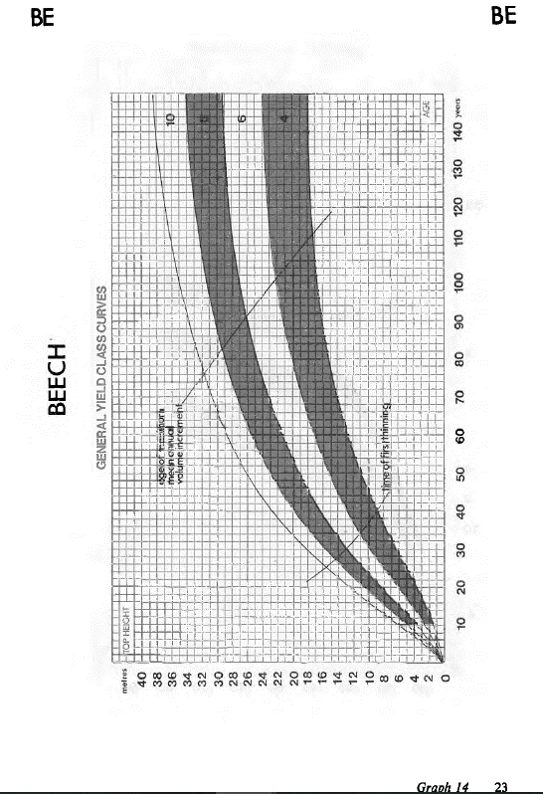
 | Table utilisée : | Hamilton and Christies - Forest management tables (Grande-Bretagne)

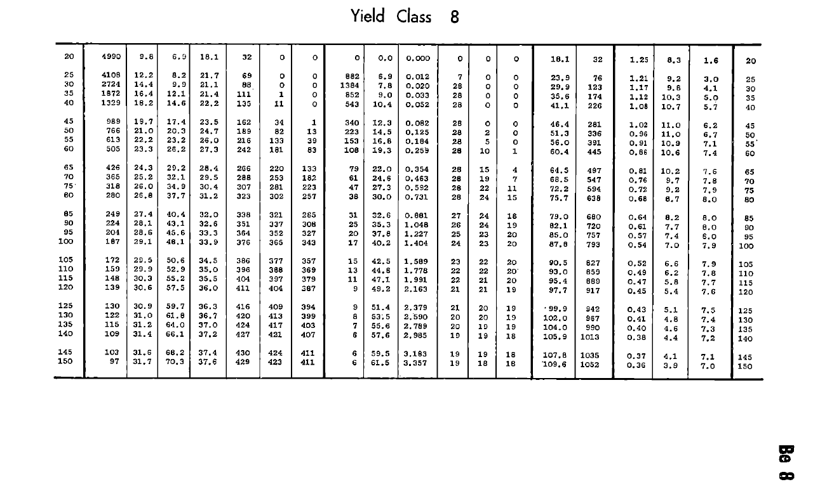
 |  | Classe de fertilité 8 (forte)

 | Source : | Tables de production brittaniques
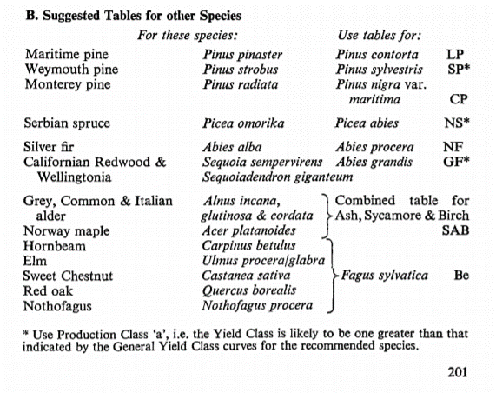

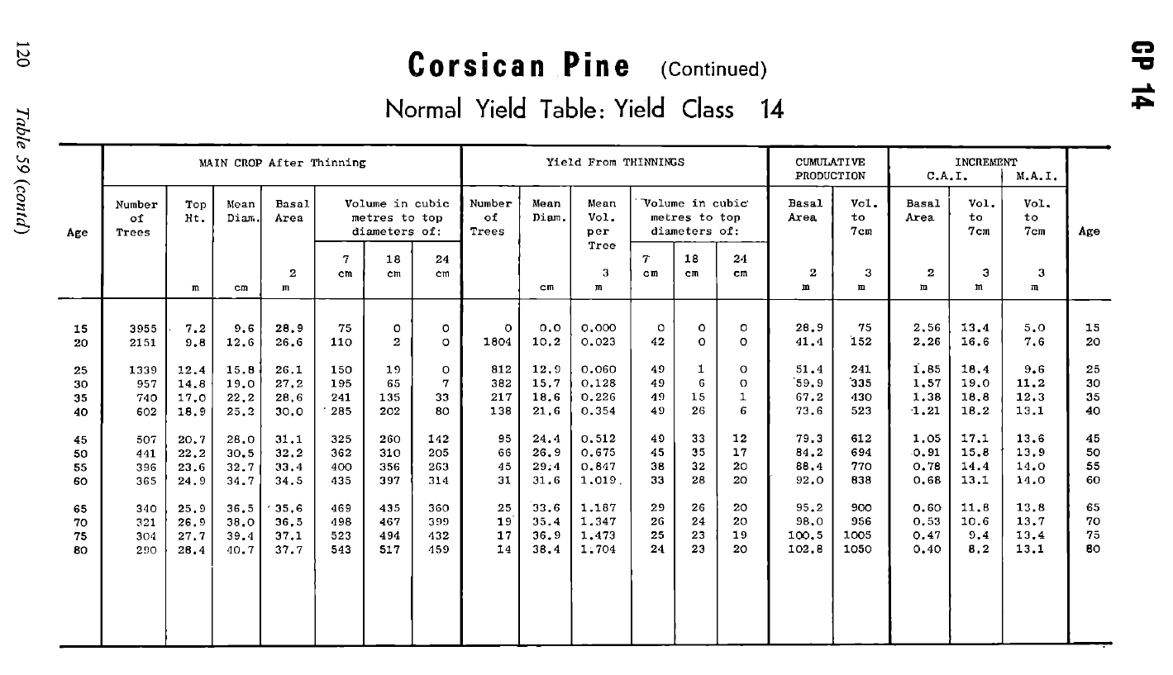
 | Pin Laricio de Calabre

 | Table utilisée : | Hamilton and Christies - Forest management tables (Grande-Bretagne)

 |  | Classe de fertilité 14 (forte)
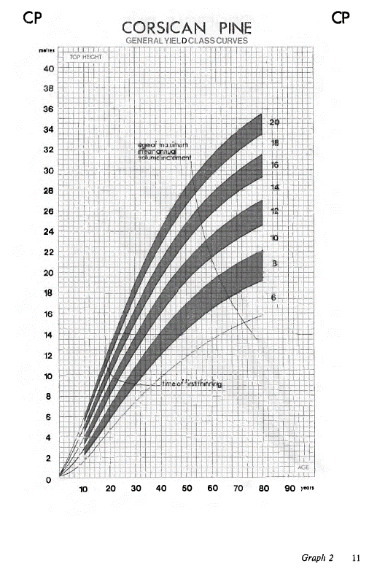

 | Source : | Tables de production brittaniques

